Тех задание
Техническое задание на постройку индивидуального стенда для предприятий концерна "Белнефтехим" на Международной выставке химической промышленности и науки «ХИМИЯ-2025» (10 – 13 ноября 2025 г., г. Москва, Российская Федерация
 | Анкета компании-застройщика
 | Название компании:
 | Контактное лицо:
 | Наличие портфолио (в наличии / нет в наличии)
 | Сайт (ссылка на веб-сайт)
 | Свидетельство о регистрации (данные о регистрации, ИНН)
 | Опыт работы (возраст компании)
 | Опыт работы с Белинтерэкспо (совместные проекты)
 | Местоположение главного офиса (только город)
 | Местоположение производственного цеха (только город)
 | Есть ли заказы на выставке помимо Белинтерэкспо (да / нет)

На схеме павильон Республики Беларусь
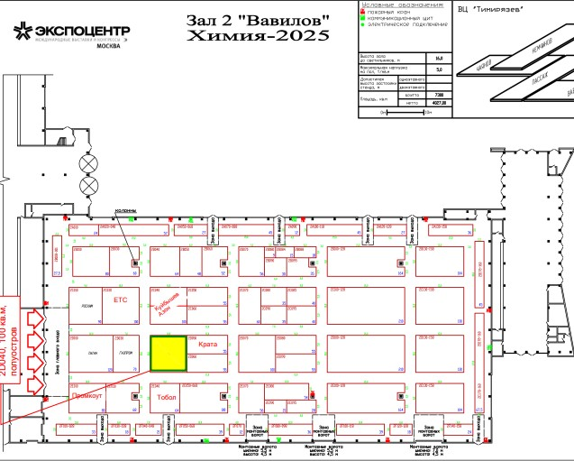 |  |  | Выставка | ХИМИЯ 2025
 |  |  | Дата | 10 - 13 ноября
 |  |  | Город | Москва
 |  |  | Экспонент | концерн "Белнефтехим"
 |  |  | Метраж | 100 кв. м.
 |  |  | Размеры | отображено в ТЗ, полуостров
 |  |  | Павильон и номер стенда | 2D040
 |  |  | Дизайн-проект | прилагается

* Разделы заполняются и дополняются компанией-застройщиком
Пол:
 | Перечень | Описание |  | Цена | Кол-во |  | Сумма
1. | Напольное покрытие | Подиум с подсветкой по периметру, дсп/ламинат под светлое дерево |  |  | 100 | м² | 0
ИТОГО: |  |  |  |  |  |  | 0
Стенд концерна "Белнефтехим" (100 кв.м.):
№ | Перечень | Описание |  | Цена | Кол-во |  | Сумма
1 | Несущие стены* | согласно дизайн проекта |  |  |  | м² | 0
2 | Высота стенда* | 5 метров |  |  |  | м | 0
3 | Подсобное помещение | 15 кв метров |  |  | 1 | шт. | 0
4 | Дверь | Двери с фурнитурой, ключами |  |  | 4 | шт. | 0
5 | Переговорная зона/комната | 10 кв метров одно подсобное помещение |  |  | 2 | шт. | 0
6 | Логотипы | Логотипы организаций-участников будут направлены отдельно, с учетом дизайн проекта (контражурная подсветка и тд) |  |  | 10 | шт. | 0
7 | Led экраны или TV* | 2 шт 43 -47 дюймов для переговрных комнат, 1 шт 75-85 дюймов |  |  | 3 | шт. | 0
8 | Информационная стойка/ресепшн общая | с 2 полками и 2 розетками внутри, закрывается на замок. Сбоку буклетницы, которые крепятся к инфостойке |  |  | 5 | шт. | 0
ИТОГО: |  |  |  |  |  |  | 0
Электричество и освещение:
№ | Перечень | Описание |  | Цена | Кол-во |  | Сумма
1 | Освещение* | согласно дизайн проекту |  |  |  | шт. | 0
2 | Розетки* | 6 розеток в подсобном помещении - куллер, чайник, кофемашина, для телефонов и ноутбуков 2 розетки в каждой инф стойке х 5 инфостоек = 10 шт 4 розетки в каждом подсобном помещении (одна из которых для телевизоров) Общее количество 8 шт 3 розетки на фронтальной части стенда (около диванов и под большой телевизор) см. дизайн проект |  |  | 27 | шт. | 0
ИТОГО: |  |  |  |  |  |  | 0
Производственные расходы:
1 | Уборка стенда после монтажа | Обеспыливание всех поверхностей, уборка мусора |  |  | 1 |  | 0
2 | Вывоз мусора / утилизация стенда |  |  |  | 1 | - | 0
3 | Ежедневная уборка стенда | Сопровождение на протяжении мероприятия, утренняя уборка (10-13 ноября 2025) |  |  | 4 | дн. | 0
4 | WiFi | 30 человек одновременно |  |  | 1
5 | Аккредитация |  |  |  | 100 | кв.м.
ИТОГО: |  |  |  |  |  |  | 0
ИТОГО РАБОТ: |  |  |  |  |  |  | #REF!
НАЛОГИ (Система налогобложения_____________):
ИТОГО С НАЛОГАМИ: |  |  |  |  |  |  | #REF!

Оборудование
№ | Перечень | Описание |  | Цена | Кол-во |  | Сумма
1 | Декоративная цветочные композиции, живые на стенде высокие* |  |  |  | 3 | шт.
2 | Декоративные цветочные композиции на пол (средний размер), живые или искуственные, фото примерное, рассмотрим любой вариант* (по типу сансевиерия |  |  |  |  | шт.
3 | Диван белый под кожу |  |  |  | 2 | шт.
5 | Журнальный стол (см дизайн проект) | 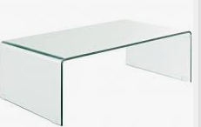 |  |  | 1 | шт.
6 | Стул белый* |  |  |  | 15 | шт.
7 | Стул барный* |  |  |  | 10 | шт.
8 | Стул складной в подсобку | 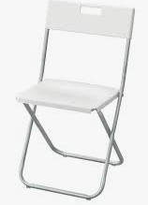 |  |  | 4 | шт.
9 | Стол, желательно, чтобы ноги стола и стульев были аналогичного материала* | 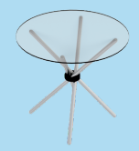 |  |  | 5 | шт.
 | Стол в переговорку на 8 персон белый |  |  |  | 2 | шт.
 | Стул-кресло (можно на колесиках) в переговорки белый под кожу |  |  |  | 16 | шт.
10 | Зеркало настенное в подсобку |  |  |  | 1
11 | Стеллаж 1w*0,5*3h | 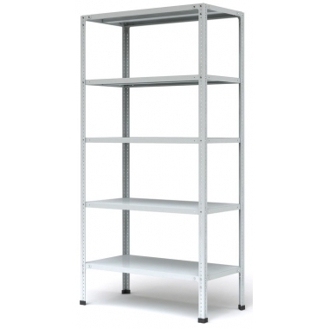 |  |  | 6 | шт.
12 | Вешалка настенная |  |  |  | 4 | шт.
13 | Чайник и чай черный/зеленый (100/100) | 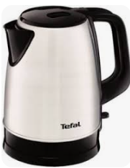 |  |  | 1 | шт.
14 | Кофемашина зерновая и кофе (3 кг) | 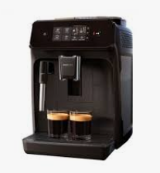 |  |  | 2 | шт.
15 | картонные стаканы для кофе и чая 250 мл | 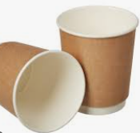 |  |  | 1000 | шт.
16 | Пластиковые стаканы для воды 200 мл | 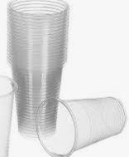 |  |  | 500 | шт.
17 | палочки для размешивания |  |  |  | 1000 | шт.
18 | Сахар порционный |  |  |  | 1000 | шт.
19 | Чайная пара |  |  |  | 12 | компл.
20 | Стакан стекло |  |  |  | 12 | шт.
21 | Куллер с гор и хол водой + бутли с водой (3 шт*19л) |  |  |  | 1 | компл.
22 | Стол малый или тумба высокий/ая в подсобку |  |  |  | 1 | шт.
23 | Сухие салфетки 100 шт |  |  |  | 5 | шт.
24 | Влажные салфетки 100 шт |  |  |  | 5 | шт.
25 | Салфетки для уборки 5шт |  |  |  | 2 | шт.
26 | Спрей для уборки 250 мл |  |  |  | 2 | шт.
27 | Антисептик 250 мл |  |  |  | 2 | шт.
28 | Флаги на стол на подставке |  |  |  | 5 | компл.
29 | Корзина для бумаг малая и одноразовые пакеты |  |  |  | 5 | компл.
30 | Бак для мусора с крышкой и одноразовые пакеты в подсобку |  |  |  | 2 | компл.
ИТОГО РАБОТ: |  |  |  |  |  |  | #REF!
НАЛОГИ (Система налогобложения_____________):
ИТОГО С НАЛОГАМИ: |  |  |  |  |  |  | #REF!

